Dashboard
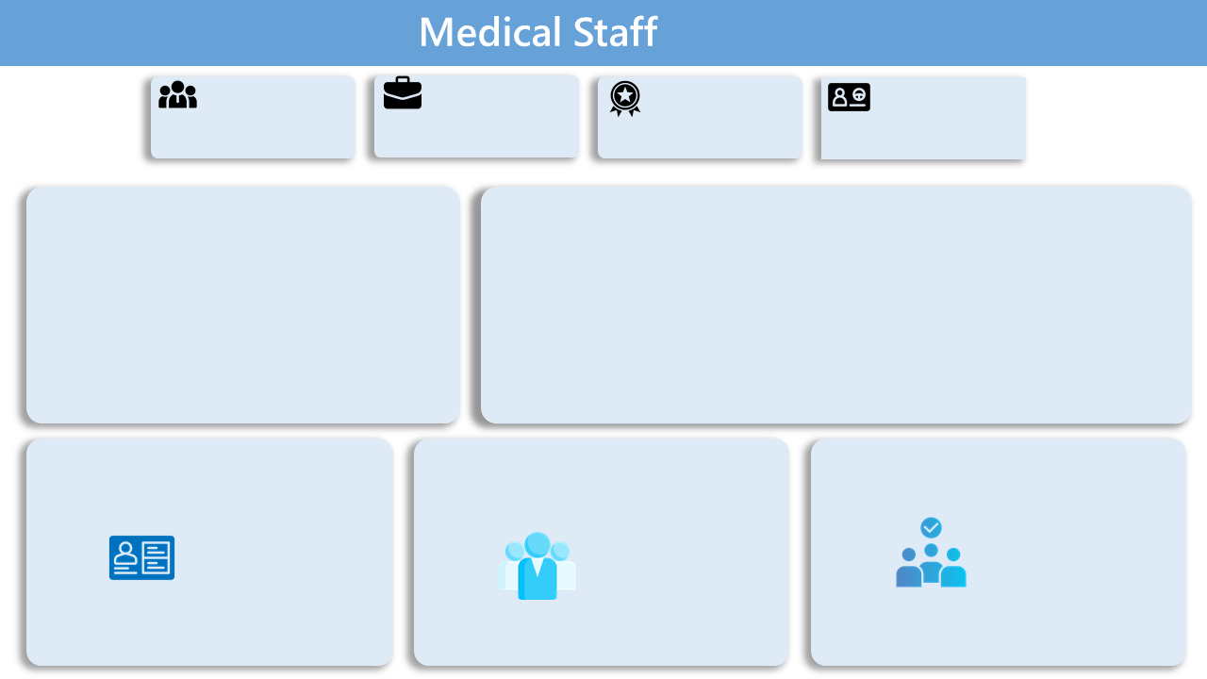

إجمالي الموظفين
عدد الحالات المنتهية
إجمالي التخصصات
عدد الرخص المنتهية

131
3396
65
328

الموظفين حسب الفئة
 | Total
التمريض | 1585
الصحي | 1263
الطبي | 548
الموظفين حسب الدرجة المهنية
 | Total
أخصائي | 1544
فني | 752
استشاري | 287
نائب | 103
نائب اول | 100
مساعد طبيب أسنان | 89
أخصائي أول | 80
صيدلي | 80
مساعد صحي | 77
طبيب عام | 25
مقيم | 17
صيدلي أول | 16
نائب أول | 8
طبيب أسنان عام | 4
طبيب غير ممارس | 2
أخصائي مساعد | 2
ممرض متدرب | 2
أخصائي متدرب | 1

عدد الرخص حسب حالتها
 | Total
صالحة | 2999
على وشك الانتهاء | 69
منتهية | 328
الموظفين حسب حالة التسجيل والتصنيف
 | Total
غير مدخل | 207
مصنف و غير مسجل | 30
مصنف و مسجل | 3159
الموظفين حسب الحالة
 | Total
صالحة | 3124
غير مدخلة | 207
منتهية | 65

